AK kraftbet T+T
Arbeitskarte für kraftbetätigte Türen und Tore (in Anlehung an die VDMA)
Quelle: DGUV Information 208-022
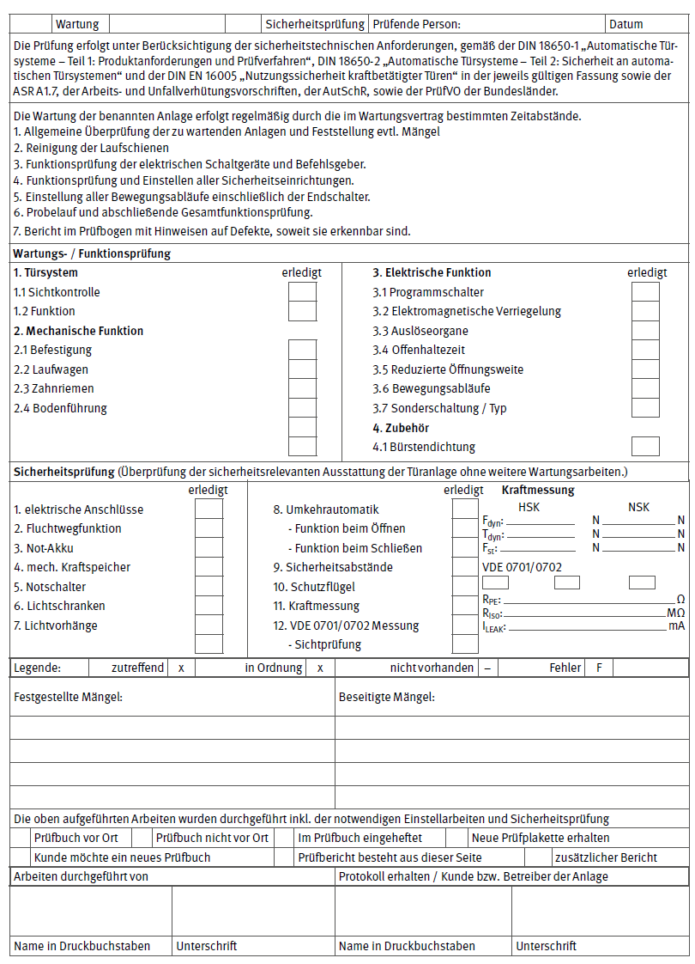

Bestätigung der Wirksamkeit und Betriebssicherheit durch den Sachkundigen gem. SPrüfV für: Feuerschutzabschlüsse, automatische Schiebetüren in Rettungswegen, Türen mit elektrischen Verriegelungen in Rettungswegen

AK nicht kraftbet T+T
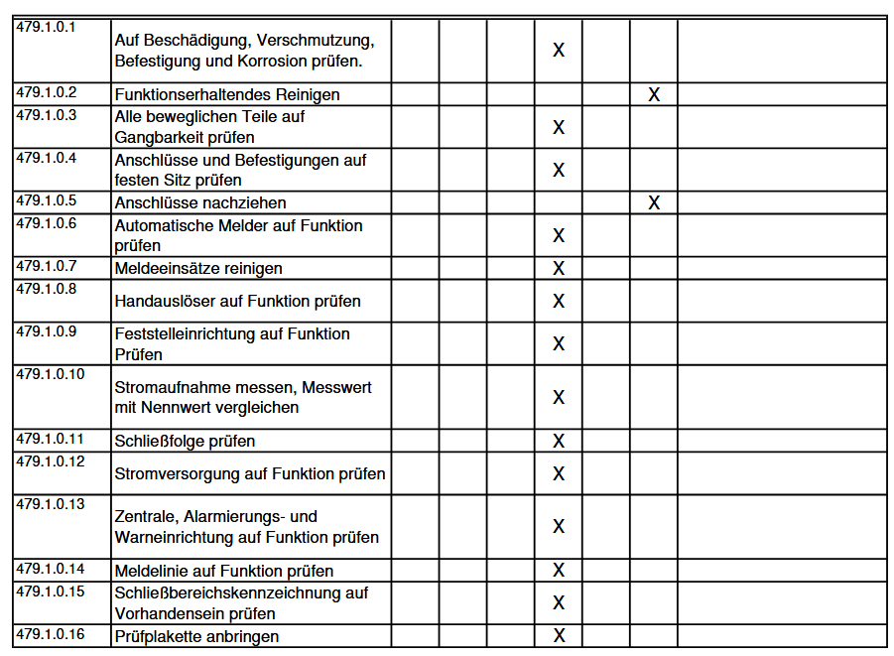
Arbeitskarte für nicht kraftbetätigte Türen und Tore incl. FSA (in Anlehung an die VDMA)
Quelle:

AK Rolltor
Arbeitskarte Rolltor
Quelle: DGUV Information 208-022
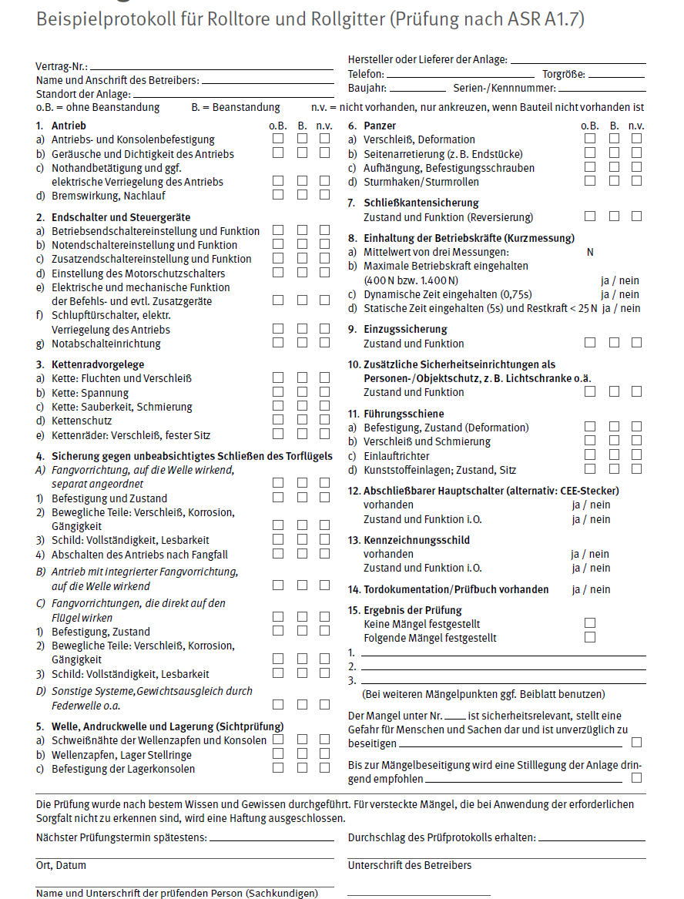

Bestätigung der Wirksamkeit und Betriebssicherheit durch den Sachkundigen gem. SPrüfV für: Feuerschutzabschlüsse, automatische Schiebetüren in Rettungswegen, Türen mit elektrischen Verriegelungen in Rettungswegen

